Sheet1
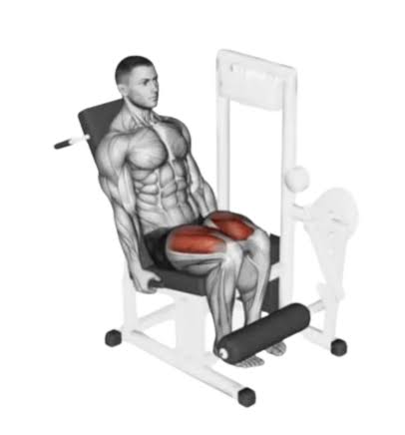
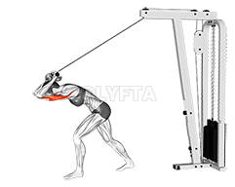

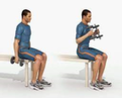

Giorno 1
Gambe + Upper | Leg curl 1 sec (Quadricipiti) | Leg curl inversa | Leg press | Hammer Curl panca 30° | Pushdown inverso | Croci Panca 30°
Default | 3x12 | 3x12 | 3x12 | 3x12 | 3x12 | 3x12

Recupero 3' | Risc Gambe |  |  | Risc Braccia

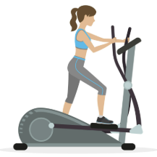
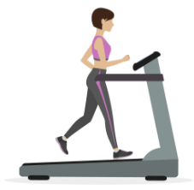
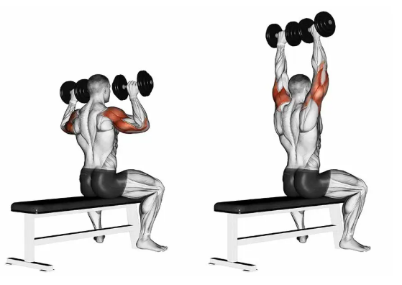

Giorno2
Cardio + Upper Retro | Cardio Scalini | Cardio Tapis | Cardio Rematore | Pulley | Rematore cavo alto singolo | Alzate con manubri panca 90°
Default | 10 min | 10 min | 10 min | 3x12 | 3x12x12 | 3x12

Recupero 3' |  |  |  | lieve risc con peso inferiore | *in ginocchio | * non come in foto, la panca a 90°

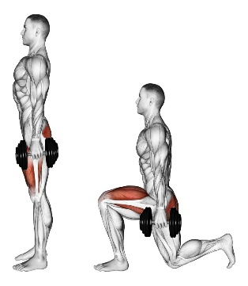
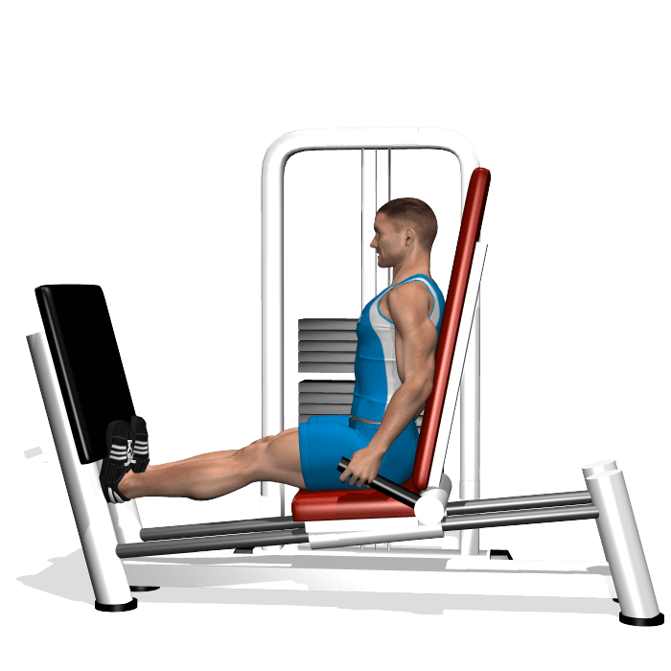
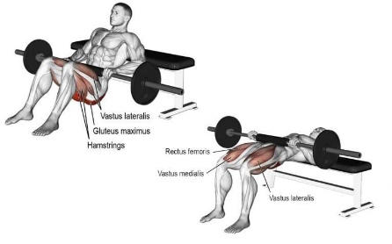
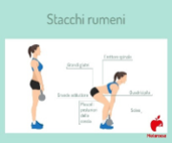
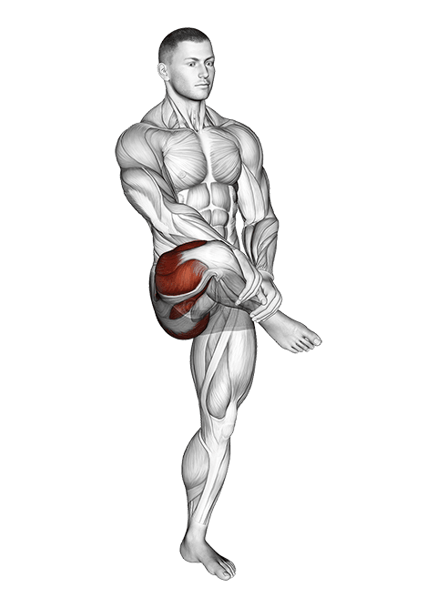

Giorno3
Gambe + Equilibrio | Discesa con manubri | Hip trust machine | Stacco Rumeno | Calf alla leg press | Equilibrio streatch | Esercizio caviglia equilibrio
Default | 3x12 | 3x12 | 3x12 | 3x12 | 3x30secx30sec | 3x12

Recupero 3' | * sul posto | * con bilanciere o al macchinario

